G-4.4.
G-4.4. Distribución porcentual del gasto total anual de los hogares según grupos de gasto (2 dígitos COICOP 2018/EPF). |  | Índice

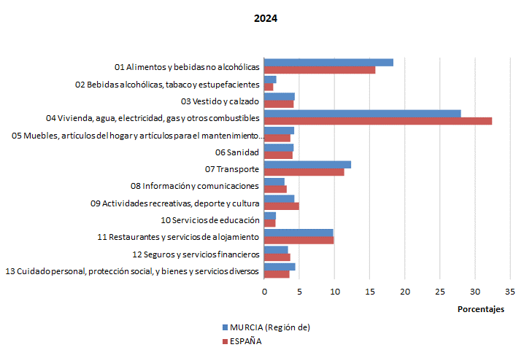

 | Base 2006. Población derivada del Censo 2021.

 | Fuente: INE. Encuesta de Presupuestos Familiares

